原理图CHECKLIST
原理图设计Checklist

被审核文档 |  |  |  | 审核人
质量检查结果 |  |  |  | 审核工作量（小时）
“规则”没有“不满足”和“不涉及”项才显示“通过”。 其余的情况都显示“不通过”，由硬件经理或专家团评估决策。 |  |  |  | “建议”的不涉及数 |  |  | “规则”总数
 |  |  |  | “规则”的不涉及数 |  |  | “建议”总数
 |  |  |  | “建议”的不满足数 |  |  | 满足“规则”数
 |  |  |  | “规则”的不满足数 |  |  | 满足“建议”数
分类/编号 |  | 检查项 | 参考图示 | 级别 | 检查/审计对象 | 自检结论 | 自检说明 | 专家验收说明 | 备注(案例说明)
MCU symbol检视 | 1-1 | 请采用发布包中symbol；或者参考用户指南及Demo原理图进行symbol制作，完成后进行比对检查确保symbol正确。 |  | 规则 | SCH
电源 | 2-1 | MCU注意各电源串接磁珠或电阻的过流能力必需满足峰值电流能力，同时必需保证磁珠、电阻造成的压降不影响MCU正常供电电压范围。 |  | 规则 | SCH
 | 2-2 | VDD/VDDA供电LDO选型，需注意通流能力、输出纹波和热耗（高温下结温）。 |  | 建议 | SCH
 | 2-3 | 各电源的工作电压参数、纹波噪声要求参考硬件设计指南和MCU数据手册。 |  | 规则 | SCH
 | 2-4 | VDD/VDDA电源下电斜率需要大于1ms/V。 |  | 规则 | SCH
时钟与复位 电路设计要求 | 3-1 | 外置时钟晶体（晶体频率4MHz~30MHz）的电路形式与参考设计保持一致，如右图。匹配电容容值，需根据晶体的负载电容CL计算，在单板上测试频偏后确定最终的容值，典型参数参考硬件设计指南。 | 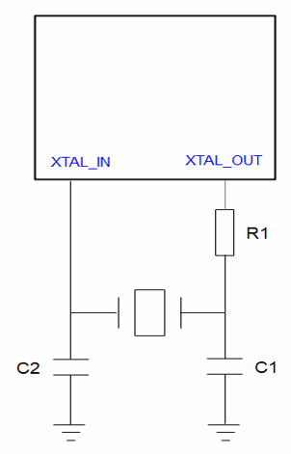 | 规则 | SCH
 | 3-2 | 外置有源时钟需从XTAL_OUT输入，此时XTAL_IN可以复用成其他功能，如GPIO。 |  | 规则 | SCH
 | 3-3 | MCU RESETN管脚处加100nF电容滤波。 |  | 规则 | SCH
启动配置电路要求 | 4-1 | PB2/BOOT默认选择下拉或者悬空，可预留上拉电阻，当需要使用烧录接口烧录版本时需要外接上拉，推荐1k~4.7k上拉。 | 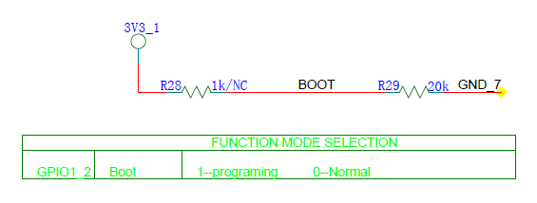 | 规则 | SCH
 | 4-2 | PD0管脚禁止上拉，内部默认有弱下拉。 |  | 规则 | SCH
烧录、通讯接口设计要求 | 5-1 | 烧录串口选择UART0、UART1、UART2、UART3，通过PB2/BOOT管脚上拉选择UART烧录，烧录串口具体管脚参考硬件设计指南中的表1-2，调试功能可以选择其他串口。RX管脚需要加上拉电阻。 | 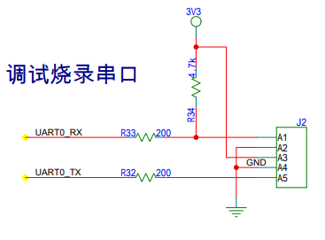 | 规则 | SCH
 | 5-2 | SWD接口建议加100Ω串阻，以减小信号过冲。 |  | 建议 | SCH
 | 5-3 | UART_RX、I2C_CLK、I2C_SDA、SPI_CS0、SPI_RXD信号，无论做通讯还是烧录接口时板级都需要加上拉。 |  | 规则 | SCH
电机控制电路设计要求 | 6-1 | 电机电流采样的运放（不管是内置还是外置运放）使用差分输入连接方式，有利于降低干扰。 |  | 建议 | SCH
 | 6-2 | 使用内置PGA做电流采样时，需要外加偏置电压。 |  | 规则 | SCH
 | 6-3 | 电阻精度：运放输入串阻、反馈电阻和比较器参考电平分压电阻选择至少+/-1%精度器件。 |  | 规则 | SCH
 | 6-4 | 过流保护电路，IPM和MCU内置比较器二选一时，建议选择IPM，有利于layout走线和提升抗干扰。 |  | 建议 | SCH
GPIO口 | 7-1 | GPIO输出驱动能力配置与外围匹配电阻相关，建议客户参考Demo设计。如有任何改动，请严格测试SI，测试结果如果不满足要求，请调整驱动能力配置或匹配电阻值。 |  | 规则 | SCH
其他数字接口电路设计要求 | 8-1 | APT： 1. 对接预驱或IPM中间加串阻。 2. APT_A和APT_B不分高低边（HIN和LIN），APT0、1、2也不跟电机U、V、W强对应，所以当layout走线交叉时可以选择互换连接方式（组内互换或整组交换），原则是同一组APT接同一相电源控制，便于死区时间控制。 |  | 规则 | SCH
 | 8-2 | SPI接口源端需要串电阻，以减小信号过冲；片选信号SPI_CS建议上拉。 |  | 建议 | SCH
 | 8-3 | I2C接口需要外接上拉电阻，上拉电阻阻值建议4.7kΩ。 |  | 规则 | SCH
 | 8-4 | QDM接口建议预留5V上拉，正交编码器有电压输出型、集电极开路输出型和推挽输出型，电压输出和推挽输出都是5V，集电极开路输出需要外加上拉，所以最好预留5V上拉。 |  | 建议 | SCH
 | 8-5 | CAPM接口建议预留3.3V上拉，一般对接的Hall传感器为漏极开路或集电极开路输出。 |  | 建议 | SCH
模拟IP接口 | 9-1 | 模拟IP输入信号电平需要小于等于MCU供电电压。 |  | 规则 | SCH
 | 9-2 | ADCIN管脚需要就近放置电容，推荐100pF电容。 |  | 规则 | SCH
EMC设计要求 | 10-1 | 48PIN：3V3电源：4.7uF+100nF靠近PIN44、45。 |  | 规则 | SCH
 | 10-2 | 32PIN：3V3电源：4.7uF+100nF靠近PIN29、30。 |  | 规则 | SCH
 | 10-3 | LDO的输入和输出，至少分别放置一个uF级和一个nF级的陶瓷电容。 | 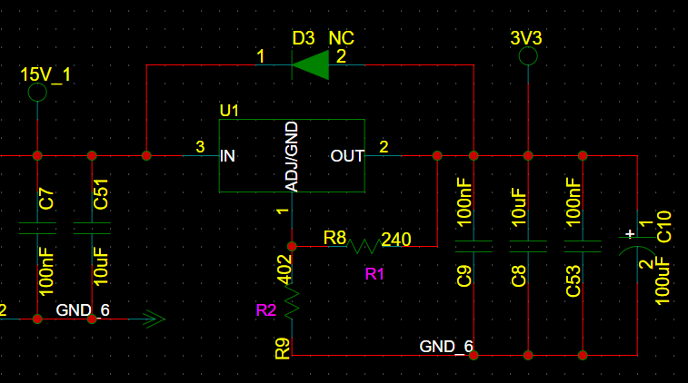 | 建议 | SCH
 | 10-4 | 冰箱洗衣机高压滤波电路中，共模电感前后均预留Y电容，后续根据EMC测试情况来上件。 | 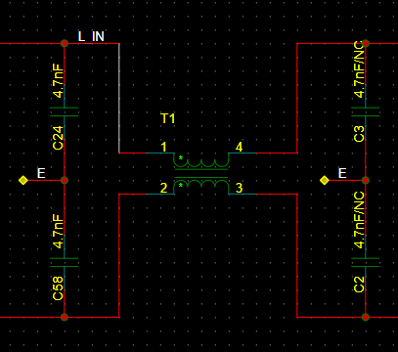 | 规则 | SCH
 | 10-5 | 冰箱洗衣机高压滤波电路中，整流桥后预留uF以上的X电容的位置，后续根据EMC测试情况来上件。 | 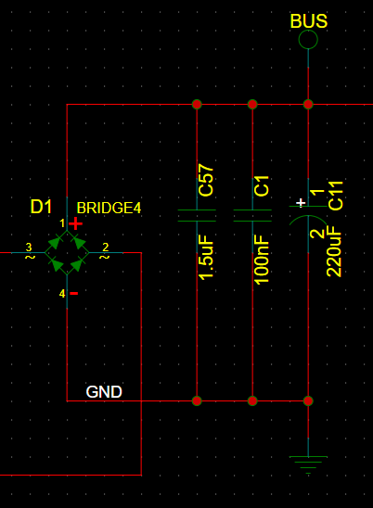 | 规则 | SCH
 | 10-6 | 对于涉及板间通信的信号、对接功率器件的信号或者客户识别出来的ESD、浪涌环境较为严苛的低速信号端口，建议在其IO上近MCU端串阻值不小于100Ω/封装不小于0603的电阻，以提高端口IO的防护能力。 |  | 建议 | SCH

PCB CHECKLIST
PCB设计Checklist

被审核文档 |  |  |  | 审核人
质量检查结果 |  |  |  | 审核工作量（小时）
“规则”没有“不满足”和“不涉及”项才显示“通过”。 其余的情况都显示“不通过”，由硬件经理或专家团评估决策。 |  |  |  | “建议”的不涉及数 |  |  | “规则”总数
 |  |  |  | “规则”的不涉及数 |  |  | “建议”总数
 |  |  |  | “建议”的不满足数 |  |  | 满足“规则”数
 |  |  |  | “规则”的不满足数 |  |  | 满足“建议”数
分类/编号 |  | 检查项 | 参考图示 | 级别 | 检查/审计对象 | 自检结论 | 自检说明 | 专家验收说明 | 备注(案例说明)
基本要求 | 1-1 | PCB实际尺寸、定位器件位置等与结构要素图保持一致 限高区域的器件布局满足工艺和结构要素图要求。 |  | 规则 | PCB
 | 1-2 | 小系统建议参考Demo板，包括主MCU电源、滤波电容、过孔等。 |  | 建议 | PCB
 | 1-3 | 信号走线之间避免孤立浮地，以减小串扰。 |  | 建议 | PCB
 | 1-4 | 除强电走线处过孔需开窗镀锡，增加通流和散热外，其他过孔建议尽量做塞孔处理，塞孔的好处如下： 1. 防止PCB过波峰焊时，锡从导通孔贯穿元件面造成短路；如果把过孔放在BGA焊盘上，就必须先做塞孔，再镀金处理，便于BGA的焊接。 2. 避免助焊剂残留在导通孔内。 3. 防止表面锡膏流入孔内造成虚焊，进而影响贴装。 4. 防止过波峰焊时锡珠弹出，造成短路。 5. 电子厂表面贴装以及元件装配完成后PCB在测试机上要吸真空形成负压才完成。 |  | 建议 | PCB
热设计要求 | 2-1 | 时钟器件（晶体、晶振、VCO、时钟驱动等）、电解电容和MCU布局远离高热器件，必要时可挖地或挖槽隔热。 |  | 建议 | PCB
 | 2-2 | PCB中布局时尽量可根据散热方案合理规划功率器件位置，如冰箱场景IGBT为自然散热时，IGBT尽量分散放置，并保证E、C极铺有大铜箔；洗衣机场景压缩机IPM、PFC IGBT和续流二极管、整流桥根据一体化散热片尺寸集中放置。 |  | 建议 | PCB
 | 2-3 | 散热片设计时需考虑固定孔位置，建议非金属孔，保证结构稳定，洗衣机板需加塑胶固定架。一是使功率器件悬空于板上，避免通过PCB将热传递到其他器件；二是给功率器件、散热片物理支撑，防止散热片在振动时反复拉扯功率器件，导致器件管脚金属疲劳断裂。 |  | 建议 | PCB
 | 2-4 | 功率器件（整流桥、IPM、PFC IGBT和续流二极管）除器件封装自带的螺丝孔外，还需要在PCB中留一个直径9mm左右的孔，方便螺丝刀从PCB穿过锁螺丝，将功率器件与散热片锁紧，功率器件跟散热片接触不好会因为温度过高烧毁。 | 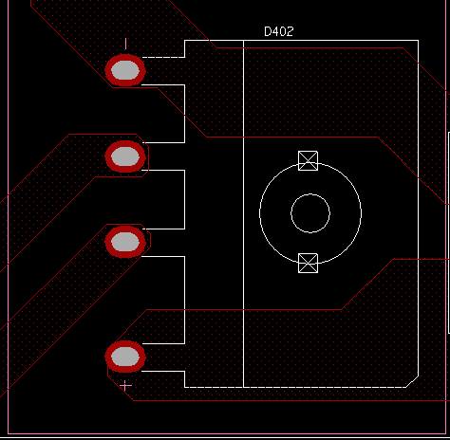 | 建议 | PCB
 | 2-5 | LDO、整流桥根据实际场景的散热需求（根据环境温度、热耗、热阻，计算节温）选择合适的封装，如冰箱场景可选用垂直直插封装，空调场景可选用卧式封装。 |  | 建议 | PCB
高压电源排布要求 | 3-1 | 高压隔离要求：L、N线到E（Earth）的间距至少6mm，L、N线之间间距至少3.5mm，高压到低压走线间距至少3.5mm，满足不了的需挖槽镂空（如连接器或器件PIN间距满足不了安全间距要求），增大爬电距离。 |  | 建议 | PCB
 | 3-2 | 高压部分从ACIN连接器、保护电路到整流桥期间的器件需要布局合理，保证火零线走线尽量不交叉（单层板要求不交叉）并保持安全间距。 |  | 建议 | PCB
 | 3-3 | 母线电源经功率器件到功率地的回流路径尽量短。 |  | 建议 | PCB
 | 3-4 | 强干扰源器件（如开关电源变压器、电感）布局布线需要远离MCU的模拟接口（ADC,PGA,ACMP等），以免影响模拟信号的采样。 |  | 建议 | PCB
时钟晶体布局布线要求 | 4-1 | 晶体与匹配电阻、电容紧凑布局，XIN、XOUT走线长度不超过500mil，减小寄生电感。 |  | 建议 | PCB
 | 4-2 | 晶体负载电容应与晶体放置相同层。 |  | 规则 | PCB
 | 4-3 | 时钟信号应避免靠近其他敏感信号线，避免靠近大噪声源。 |  | 规则 | PCB
电机控制电路布局布线要求 | 5-1 | 外置运放和外置比较器建议靠近MCU放置。 |  | 建议 | PCB
 | 5-2 | 内置运放的反馈电阻需靠近MCU放置，以减小PGA_OUT信号到PGAIN_N的反馈环路走线长度，避免串扰。 |  | 规则 | PCB
 | 5-3 | 采样电阻的功率地不要直接连接到MCU系统地，避免电机运行时功率地上的噪声直接影响MCUMCU，造成模拟IP工作异常，电机控制环路不稳定。 |  | 规则 | PCB
 | 5-4 | 内置运放外置电阻模式，反馈网络走线尽量短，保证对地的寄生电容小于5pF。反馈网络走线包括PGAOUT由管脚到反馈电阻，PGAIN_N（运放反相输入端）由管脚到串阻之间走线，如右图高亮部分所示。 | 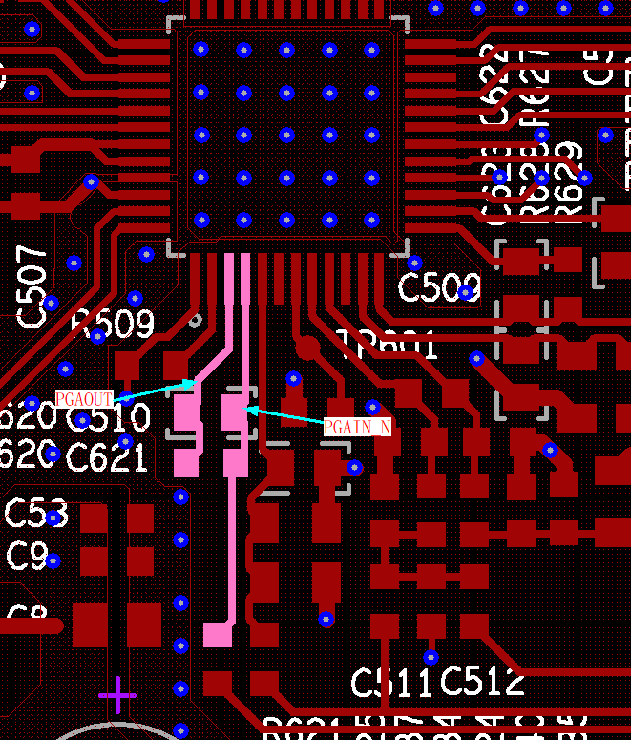 | 规则 | PCB
MCU电源设计要求 | 6-1 | VDDA/VDD和VSSA/VSS需要就近放置4.7uF+100nF电容。 |  | 规则 | PCB
EMC设计要求 | 7-1 | MCU电源设计要求，电容靠近MCU的电源PIN放置，电容距离MCU的电源PIN控制在3mm左右。 |  | 规则 | PCB
 | 7-2 | MCU电源设计要求，MCU电源和GND直接近距离从LDO的电源和GND引出。 |  | 规则 | PCB
 | 7-3 | LDO输入和输出的电容靠近LDO放置。 |  | 规则 | PCB
 | 7-4 | LDO和MCU的GND平面尽可能的往大的平面铺，LDO的GND向MCU的GND PIN延伸。 |  | 规则 | PCB
 | 7-5 | 悬空的输入管脚不利于MCU的稳定性，建议应用中未使用的引脚应配置为输出高阻态或者输入低电平，有利于MCU抗干扰能力。 |  | 规则 | PCB
 | 7-6 | 对于涉及浪涌的接插件，TVS 器件需要尽可能靠近板边的信号连接器，TVS 直接连接到最近的地平面。 |  | 规则 | PCB
 | 7-7 | 晶体等时钟和高速信号走线建议不要跨分割，容易引起辐射或者引入干扰。 |  | 规则 | PCB

